Sheet1
リバーボート活動実施計画書

団体名 |  |  |  |  |  |  |  |  |  |  |  | 引 率 責任者名
活動日時 | 平成 |  | 年 |  | 月 | 日 | （ |  | 曜日） |  |  | 時 |  | 分 | ～ | 時 |  | 分
利用者数 | 活動参加者数 |  |  |  |  |  | 指導者数 |  |  |  |  |  |  |  |  |  | 総数
 | 男子 | 女子 |  |  | 計 |  |  |  | 男子 |  |  | 女子 |  |  | 計 |  | 人
 | 人 | 人 |  |  | 人 |  | 陸上 |  |  |  |  |  |  |  | 人
 |  |  |  |  |  |  | 水上
班数 | 班 | 貸出 希望 備品 |  | リバーボート |  |  |  |  |  | 艇 | / |  | パドル |  |  |  |  | 本
 |  |  |  | 救命胴衣 |  |  |  |  |  | 着 | / |  | その他

指導・監視体制組織

 |  |  |  | 指導担当 責任者

総括責任者 |  |  |  |  |  |  |  | 陸上
 |  |  |  | 監視担当 責任者

 |  |  |  |  |  |  |  | 水上

 |  |  |  |  |  |  |  |  |  |  |  |  | 荒神山自然の家職員

 |  |  |  | 救護担当 責任者

 | ※ 兼任も可とするが、最低3名以上の指導者を確保すること。

団体 リバーボート活動指導監視場所
活動前後の移動の際、以下の場所で交通指導をお願いします。
活動中、それぞれの責任者の方は、以下の場所にお立ちください。
指導担当責任者の方は、状況に応じて移動しながら指導をお願いします。
※ 当日の気象状況によって、監視場所を変更していただく場合があります
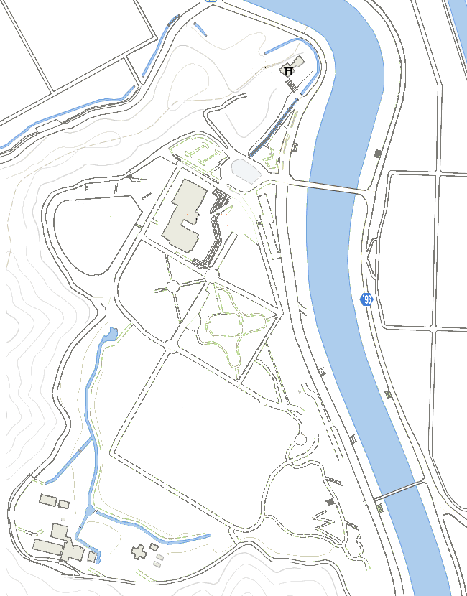

総括責任者
救護担当責任者
リバーボート乗降場所

交通指導
指導担当責任者
水上監視担当責任者

陸上監視担当責任者

